Langkah
 | Penting untuk dibaca:
 | Silahkan dibaca baik-baik sheet Langkah ini, dan lakukan sampai selesai, karena data ini akan digunakan untuk mengerjakan Post Test 2.)
 | Jangan melanjutkan ke langkah selanjutnya apabila belum menyelesaikan langkah sebelumnya.
 | Misal: jangan loncat ke langkah 10 jika belum selesai langkah ke 3.
Checkpoint Day 6 | 1 | Isi sheet Helper dengan nilai yang valid (ada nilai valid apa di kolom Jurusan)
 | 2 | Cek apakah ada data invalid dari sheet Main berdasarkan kamus yang ada di sheet Helper, jika ada silahkan ditandai dengan lingkaran
 | 3 | Jawab pertanyaan nomor 1-3 dari sheet Soal dengan benar.
Checkpoint Day 7 | 4 | Perbaiki data yang invalid sehingga semua data dari sheet Main menjadi valid (berdasarkan sheet Helper)
 | 5 | Buat 3 grafik dengan contoh seperti ini di sheet Helper
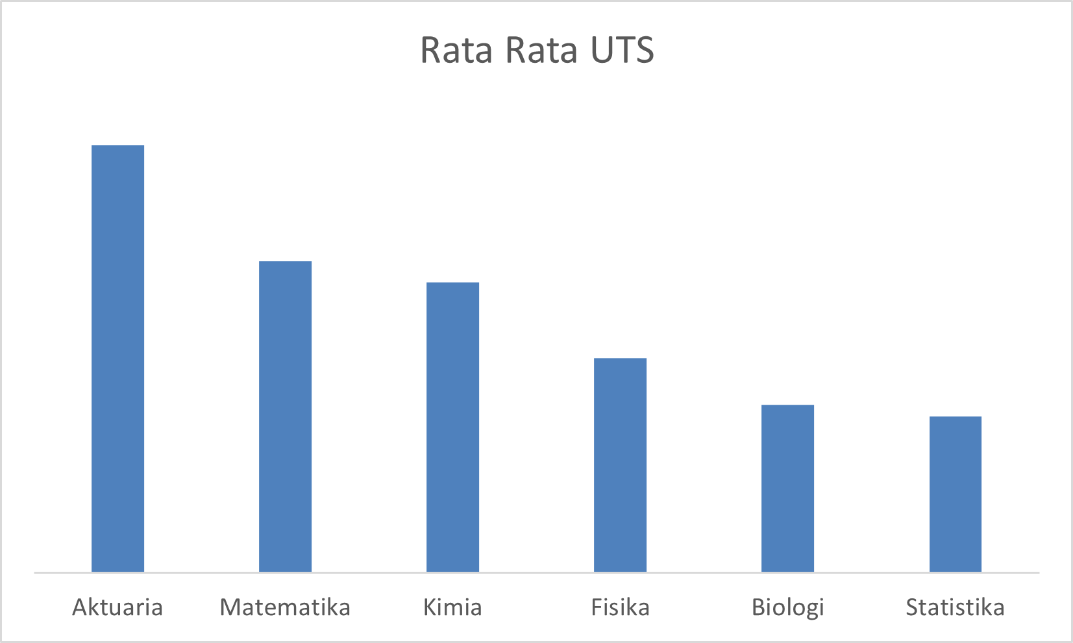
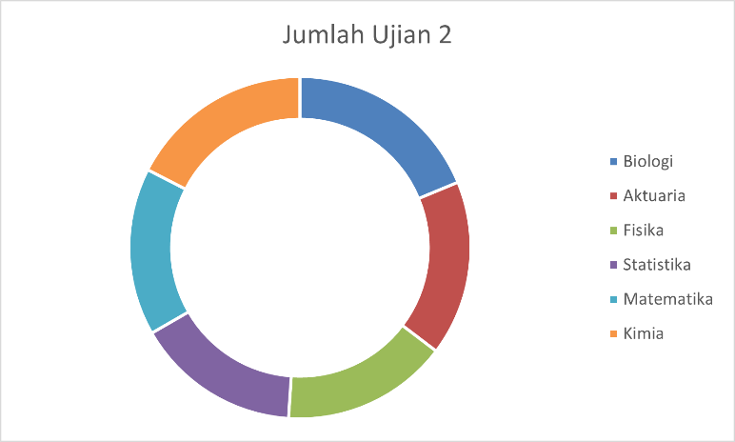
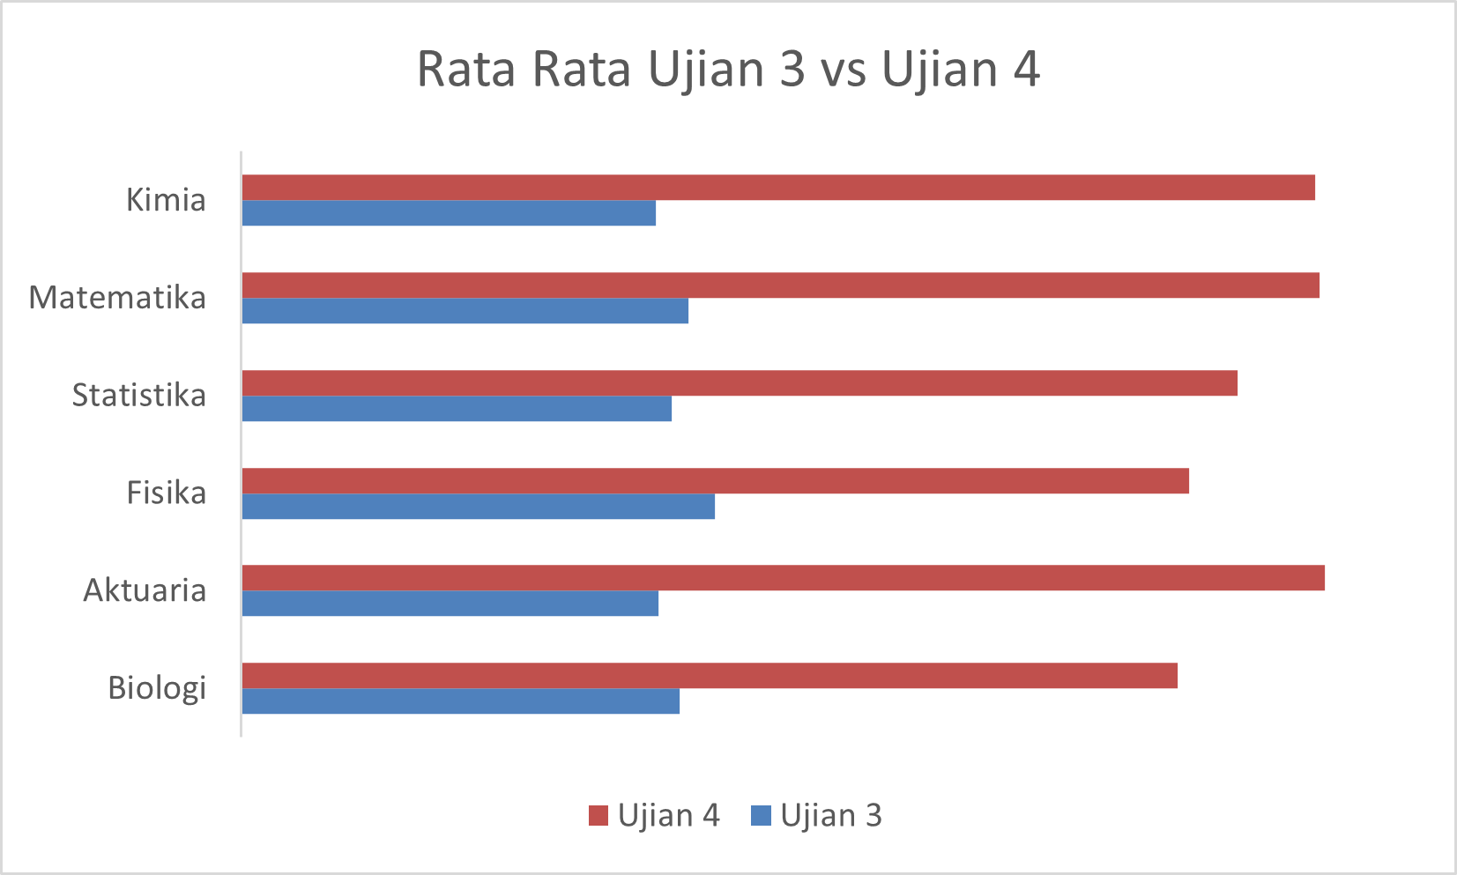

 | 6 | Jawab pertanyaan nomor 4-6 dari sheet Soal dengan benar.
Checkpoint Day 8-9 | 7 | Buat ID Mahasiswa dari Sheet Main berdasarkan Kode Jurusan + Nomor mereka
 |  | Contoh
 |  | Nomor | Jurusan | ID Mahasiswa
 |  | 1 | Matematika | A0001
 |  | 10 | Fisika | B0010
 |  | 100 | Kimia | C0100
 |  | 1000 | Biologi | D1000
 |  | 98 | Statistika | E0098
 |  | 908 | Aktuaria | F0908
 | 8 | Isi kolom Absen dari Sheet Main berdasarkan data dari Sheet Absen
 |  | Jika mahasiswa berada di data Absen, isi dengan tanggal dia absen
 |  | Jika tidak ada, isi dengan kalimat No (Hint: gunakan fungsi IFERROR)
 | 9 | Jawab pertanyaan nomor 7-9 dari sheet Soal dengan benar.
 | 10 | Isi kolom Tugas Update dengan nilai sebagai berikut
 |  | Jika mahasiswa Absen (tanggal absennya ada) isi dengan nilai Tugas - 10
 |  | Jika mahasiswa tidak absen (No) isi dengan nilai Tugas
 |  | Misal
 |  | Tugas | 80
 |  | Absen | 2020-10-10
 |  | Tugas Update | 80-10= 70
 |  | Kemudian isi kolom Nilai Akhir dengan bobot berikut
 |  | Ujian 1 hingga Ujian 4 | Masing-masing 12.5%
 |  | UTS dan UAS | Masing-masing 20%
 |  | Tugas Update | 10%
 | 11 | Isi kolom Nama dari sheet Main berdasarkan data dari sheet Detail
 | 12 | Jawab pertanyaan nomor 10-12 dari sheet Soal dengan benar.
 | 13 | Beri Grade berdasarkan kondisi berikut ini
 |  | A+ | 90 keatas
 |  | A | 80,01 sampai 90
 |  | B | 70,01 sampai 80
 |  | C | 60,01 sampai 70
 |  | D | 40,01 sampai 60
 |  | E | 40 dan bawah bawahnya
 | 14 | Jawab pertanyaan nomor 13-15 dari sheet Soal dengan benar.

Helper
List Jurusan | Rata-Rata UTS | Ujian 2 | Ujian 3 | Ujian 4 | Jumlah Ujian 1 | Jumlah Ujian 2 | Jurusan | Kode | Nilai | Grade
Aktuaria | 65.128834356 | 58.239263804 | 62.128834356 | 73.521472393 | 12042 | 9493 | Matematika | A | 40.00 | E
Matematika | 63.874213836 | 57.075471698 | 62.65408805 | 73.440251572 | 11547 | 9075 | Fisika | B | 40.01 | D
Kimia | 63.6 | 58.197674419 | 62.087209302 | 73.354651163 | 12426 | 10010 | Kimia | C | 60.01 | C
Fisika | 62.825 | 56.3875 | 63.10625 | 71.20625 | 11462 | 9022 | Biologi | D | 70.01 | B
Biologi | 62.322580645 | 57.768817204 | 62.494623656 | 71.005376344 | 13592 | 10745 | Statistika | E | 80.01 | A
Statistika | 62.19375 | 55.93125 | 62.3625 | 72.025 | 11771 | 8949 | Aktuaria | F | 90.01 | A+
Rata-Rata Ujian 3 vs Ujian 4

